Reto 1
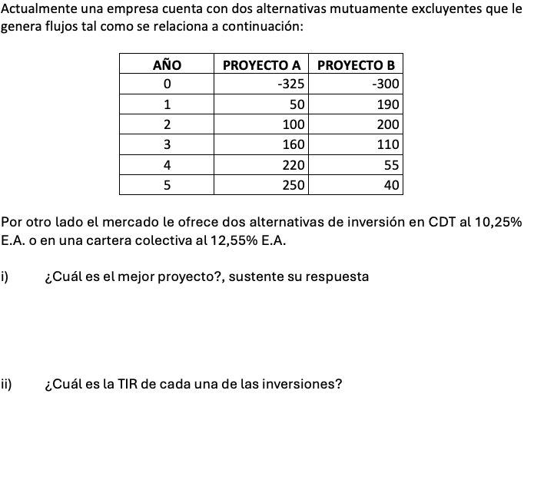
MÓDULO 3 - OPTIMIZACIÓN DEL ACTIVO
EVALUACIÓN DE PROYECTOS

Ejercicio 3
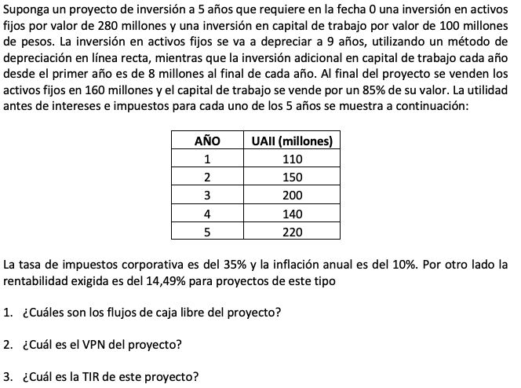
MÓDULO 3 - OPTIMIZACIÓN DEL ACTIVO
EVALUACIÓN DE PROYECTOS

Ejercicio 4
MÓDULO 3 - OPTIMIZACIÓN DEL ACTIVO
EVALUACIÓN DE PROYECTOS

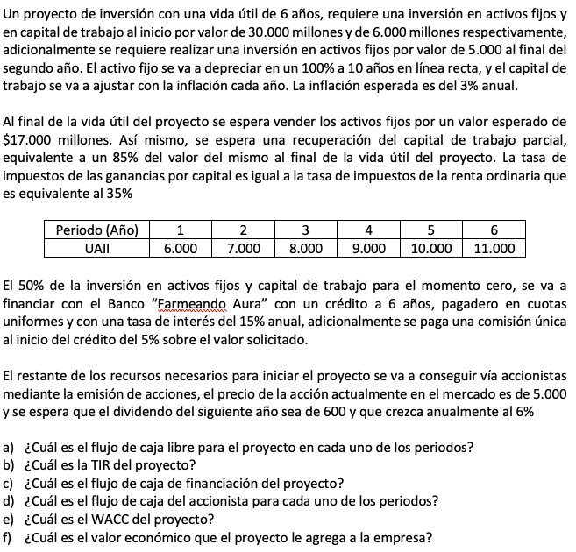
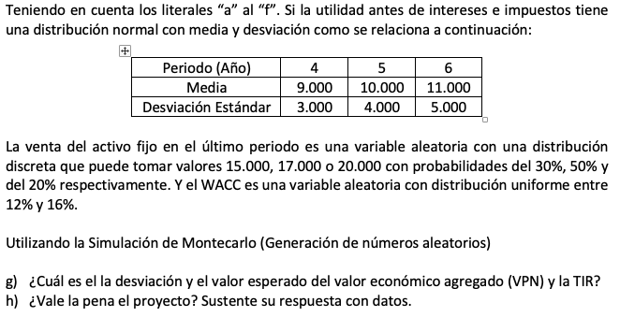

$$P_{0}=\frac{{Div}_{t+1}}{Ke−g}$$

